주간보고
 |  |  |  | Weekly Report (주간 보고) 저작권기술 성능평가 시스템 개선 및 고도화
 |  |  |  |  |  | Version # : 1.00 |  |  |  |  |  | 2018-07-24

[ 1 ] 프로젝트 공정률
 | 계획 | 실적
2018-07-09 | 18 | 15
2018-07-16 | 25 | 26
2018-07-23 | 31 | 30
2018-07-30 | 39 | 0
2018-08-06 | 44 | 0
2018-08-13 | 50 | 0
2018-08-20 | 55 | 0
2018-08-27 | 61 | 0
2018-09-03 | 66 | 0
2018-09-10 | 71 | 0
2018-09-17 | 76 | 0
2018-09-24 | 77 | 0
2018-10-01 | 79 | 0
2018-10-08 | 81 | 0
2018-10-15 | 83 | 0
2018-10-22 | 84 | 0
2018-10-29 | 86 | 0
2018-11-05 | 89 | 0
2018-11-12 | 92 | 0
2018-11-19 | 94 | 0
2018-11-26 | 97 | 0

 |  |  |  | Weekly Report (주간 보고) 저작권기술 성능평가 시스템 개선 및 고도화
 |  |  |  |  |  | Version # : 1.00 |  |  |  |  |  | 2018-07-03
[ 2 ] WBS

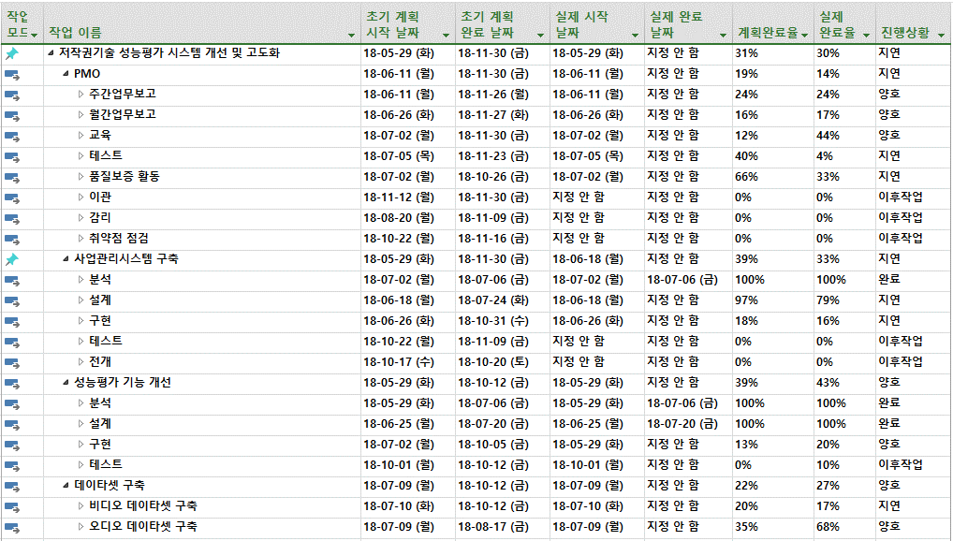

 |  |  |  | Weekly Report (주간 보고) 저작권기술 성능평가 시스템 개선 및 고도화
 |  |  |  |  |  | Version # : 1.00 |  |  |  |  |  | 2018-07-24
[ 3 ] 사업 추진 현황
업무명 |  | 전주 추진 실적 (2018/07/17 ~ 2018/07/23) |  |  |  |  |  |  |  | 금주 추진 계획 (2018/07/24 ~ 2018/07/30)
사업관리 |  | * 사업 산출물 작성 (계속) - WBS 보완 |  |  |  |  |  |  |  | * 사업 산출물 작성 (계속) - WBS 보완 퍼블 일정변경으로 사업관리시스템 개발일정 변경 (작업순서 변경)
저작권기술 사업관리시스템 |  | *설계 - 사업관리시스템 관리자페이지 화면설계 요구사항 반영 및 변경 (진행중) - 데이터베이스 설계 (진행중) * 개발 - 각 검색에 필요한 드롭박스 공통 작업완료 - 파일업로드 작업완료 - 파일다운로드 작업완료 - 사용자관리 페이지 작업 진행중(90%) |  |  |  |  |  |  |  | *설계 - 사업관리시스템 관리자페이지 화면설계 요구사항 반영 및 변경 (진행중) - 데이터베이스 설계 (진행중) * 개발 - 사용자관리 작업완료 예정 - 공통코드관리 작업완료 예정 - 공고관리 작업완료 예정
성능평가 운영 |  | * iMBC 성능평가 - 오디오 인식 테스트 * 투윈글로벌 모바일웹하드 성능평가 (완료) * 뮤레카 성능평가 |  |  |  |  |  |  |  | * iMBC 성능평가 - 오디오 인식 테스트 * 뮤레카 성능평가
성능평가 시스템 개선 |  | * 기능개선 - 필터링기술 성능평가 도구 : 신청 모듈 자동 다운로드 및 경로 자동 설정 (완료) - 포렌식 성능평가 도구 : 신청 모듈 자동 다운로드 및 경로 자동 설정 (완료예정) * 데이타셋 구축 - 비디오 3분추출 및 DivX 변환 작업 (완료) - 원본에 대한 mp4 변환 작업 (진행중) - 오디오 강인성 변형항목 생성 (진행중) |  |  |  |  |  |  |  | * 기능개선 - 포렌식 성능평가 도구 : 신청 모듈 자동 다운로드 및 경로 자동 설정 (완료예정) - 평가 스크립트 생성 - 평가 로그 분석 * 데이타셋 구축 - 원본에 대한 mp4 변환 작업 (완료예정) - 오디오/비디오 강인성 변형 작업 (계속)
기타 |  | * 공용특징정보 DB 구축 - MBC, SBS에 대한 공용특징정보 DB 구축 사용 관련 협의(전화) - SBS 콘텐츠 제공 문제 (너무 많은 콘텐츠 및 한글 콘텐츠로 인한 디스크 Full 발생)

 |  |  |  | Weekly Report (주간 보고) 저작권기술 성능평가 시스템 개선 및 고도화
 |  |  |  |  |  | Version # : 1.00 |  |  |  |  |  | 2018-07-24

[ 4 ] 이슈 및 위험 관리
▣ 이슈현황
구분 |  | 전월까지 누적 |  | 당월 | 합계 |  | 비고 (특이사항)
해결 |  | - |  | - | -
진행중 |  | - |  | - | -
취소 |  | - |  | - | -
보류 |  | - |  | - | -
계 |  | - |  | - | -
▣ 미결(발생) 이슈 내역
ID |  | 제기일 | 관련분야 |  |  | 이슈 내역 |  |  |  |  |  |  |  | 담당자 |  | 완료예정일/완료일

▣ 위험 현황
구분 |  | 전월누계 |  | 당월누계 | 합계 |  | 비고 (특이사항)
발생 |  | - |  | 2 | 2
해결 |  | - |  | - | -
미결 |  | - |  | - | -
▣ 미해결 위험 내역
ID |  | 제기일자 | 관련분야 |  |  | 예상 위험명 |  |  |  |  |  |  |  |  | 영향도 | 상태 | 완료일
PJ-RI-001 |  | 2018-06-12 | 저작권기술 사업관리시스템 |  |  | 저작권 R&D 업무에 대한 콘진원 이관 여부 |  |  |  |  |  |  |  |  | H | 진행중
PJ-RI-002 |  | 2018-06-25 | 저작권위원회 업무포털 연계 |  |  | 업무포털내의 저작권기술 성능평가 관련 프로그램 수정 협의 필요 |  |  |  |  |  |  |  |  | M | 진행중

 |  |  |  | Weekly Report (주간 보고) 저작권기술 성능평가 시스템 개선 및 고도화
 |  |  |  |  |  | Version # : 1.00 |  |  |  |  |  | 2018-07-24

[ 5 ] 인력 투입 현황
업무 |  |  |  |  | 전주 투입 현황 (2018/07/17 ~ 2018/07/23) |  |  |  |  |  |  | 금주 투입 계획 (2018/07/24 ~ 2018/07/30)
저작권기술 사업관리시스템 구축 |  |  |  |  | 곽귀종, 김영균, 이주리 |  |  |  |  |  |  | 곽귀종, 김영균, 이주리
성능평가 시스템 기능 개선 |  |  |  |  | 신창권, 신지헌 |  |  |  |  |  |  | 신창권, 신지헌
운영 지원 |  |  |  |  | 김설화, 우지호 |  |  |  |  |  |  | 김설화, 우지호
기타 |  |  |  |  | 김선영, 김유진 |  |  |  |  |  |  | 김선영, 김유진
합계 |  |  |  |  | 9 명 |  |  |  |  |  |  | 9 명
[ 6 ] 공용특징정보 DB 구축 현황
권리자 |  | 2018/07/16(월) |  | 2018/07/17(화) | 2018/07/18(수) |  | 2018/07/19(목) |  | 2018/07/20(금) |  | 2018/07/21(토) |  | 2018/07/22(일) |  | 주간합계 |  | 누적합계
MBC |  | 4 |  | 5 | 5 |  | 7 |  | 6 |  | 8 |  | 11 |  | 46 |  | 14,455
SBS |  | 1 |  | 0 | 0 |  | 0 |  | 20 |  | 25 |  | 25 |  | 71 |  | 25,874
[ 7 ] 원본 데이터셋 DB 구축 현황
구분 |  | 오디오 |  |  |  |  | 비디오 |  |  |  |  |  | 이미지 |  | 모바일앱 |  | 비고
 |  | 2018 이전 |  | 당해년도 | 합계 |  | 2018 이전 |  | 당해년도 |  | 합계
수량 |  | 16,101 |  | 1,000 | 17,101 |  | 2,181 |  | 100 |  | 2,281 |  | 2,143 |  | 100
[ 8 ] 변형물 데이터셋 DB 구축 현황
구분 |  | 강인성 |  |  |  |  | 축약성 |  |  |  |  |  | 부분매칭
 |  | 2018 이전 |  | 당해년도 | 합계 |  | 2018 이전 |  | 당해년도 |  | 합계 |  | 2018 이전 |  | 당해년도 |  | 합계
오디오 |  | 500,193 |  | - | 500,193 |  | 147,650 |  | - |  | 147,650 |  | 618 |  | - |  | 507
비디오 |  | 89,364 |  | - | 89,364 |  | 22,581 |  | - |  | 22,581 |  | 455 |  | - |  | 354
모바일웹 |  | 50,901 |  |  | 50,901 |  | 17,925 |  | - |  | 17,925 |  | (해당없음)
비디오(오디오제거) |  | 53,798 |  |  | 53,798 |  | (해당없음) |  |  |  |  |  | (해당없음)
모바일웹(오디오제거) |  | 36,786 |  |  | 36,786 |  | (해당없음) |  |  |  |  |  | (해당없음)
이미지 |  | 101,158 |  | (추가구축없음) | 101,158 |  | (해당없음) |  |  |  |  |  | (해당없음)
모바일앱 |  | 920 |  | (추가구축없음) | 920 |  | (해당없음) |  |  |  |  |  | (해당없음)

 |  |  |  | Weekly Report (주간 보고) 저작권기술 성능평가 시스템 개선 및 고도화
 |  |  |  |  |  | Version # : 1.00 |  |  |  |  |  | 0

[ 9 ] 데이타셋 구축 (변형물)
순번 | 오디오 변형항목 [세부항목] |  |  |  |  | 목표 | 진행수량 | 진행률 | 순번 | 오디오 제거 비디오 변형항목 [세부항목] |  |  |  |  |  | 목표 | 진행수량 | 진행률
1 | 메아리 [2] |  |  |  |  | 2,000 | 2,000 | 100% | 1 | 로고삽입 [1] |  |  |  |  |  | 100 | - | 0%
2 | 재생 가능 음역대 감소 [1] |  |  |  |  | 1,000 | 1,000 | 100% | 2 | 자막삽입 [3] |  |  |  |  |  | 300 | - | 0%
3 | 균일화 [1] |  |  |  |  | 1,000 | 1,000 | 100% | 3 | 영상압축 [2] |  |  |  |  |  | 200 | - | 0%
4 | 속도 변환 [4] |  |  |  |  | 4,000 | 4,000 | 100% | 4 | 코덱변환 [3] |  |  |  |  |  | 300 | - | 0%
5 | 시간 척도 변환 [2] |  |  |  |  | 2,000 | 2,000 | 100% | 5 | 화면비 변환 [2] |  |  |  |  |  | 200 | - | 0%
6 | 샘플링 빈도 변환 [1] |  |  |  |  | 1,000 | 1,000 | 100% | 6 | 해상도 변화 [3] |  |  |  |  |  | 300 | - | 0%
7 | 통과 대역 [1] |  |  |  |  | 1,000 | 1,000 | 100% | 7 | 프레임 비율 감소 [1] |  |  |  |  |  | 100 | - | 0%
8 | 노이즈 추가 [2] |  |  |  |  | 2,000 | 2,000 | 100% | 8 | 회전 [3] |  |  |  |  |  | 300 | - | 0%
9 | 시간 흐름에 따른 속도 [1] |  |  |  |  | 1,000 | 1,000 | 100% | 9 | 반전 [2] |  |  |  |  |  | 200 | - | 0%
10 | 코덱 변환 [6] |  |  |  |  | 6,000 | 6,000 | 100% | 10 | 흑백변환 [1] |  |  |  |  |  | 100 | - | 0%
11 | 복합 변형 [6] |  |  |  |  | 6,000 | 4,000 | 67% | 11 | 밝기변화 [4] |  |  |  |  |  | 400 | - | 0%
12 | 디지털/아날로그 형태 변환 [1] |  |  |  |  | 1,000 | - | 0% | 12 | 대조효과변환 [2] |  |  |  |  |  | 200 | - | 0%
13 | 기타(압축) [5] |  |  |  |  | 5,000 | - | 0% | 13 | 복합변형 [6] |  |  |  |  |  | 600 | - | 0%
14 | 인식정보량 [10] |  |  |  |  | 10,000 | - | 0% | 14 | 기타(압축) [5] |  |  |  |  |  | 500 | - | 0%
 |  |  |  |  |  |  |  |  | 15 | 인식정보량 [10] |  |  |  |  |  | - | - | 0%
합계 [43개] |  |  |  |  |  | 43,000 | 25,000 | 58% | 합계 [48개] |  |  |  |  |  |  | 3,800 | - | 0%

